1
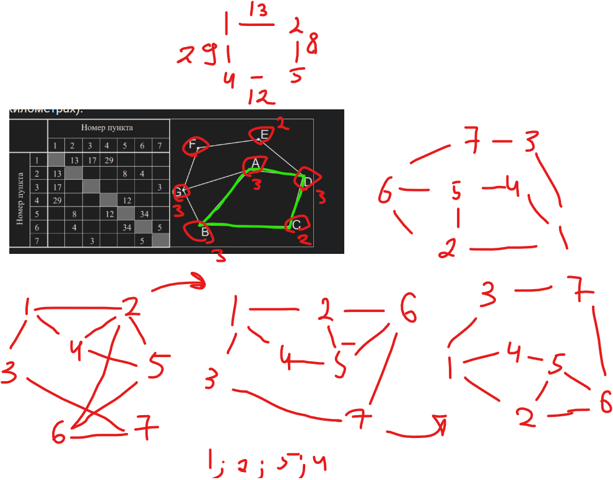
Ответ | 62
 |  | НЕЗАБЫВАТЬ КОНВЕРТИРОВАТЬ ЕДИНИЦЫ ИЗМЕРЕНИЯ

4
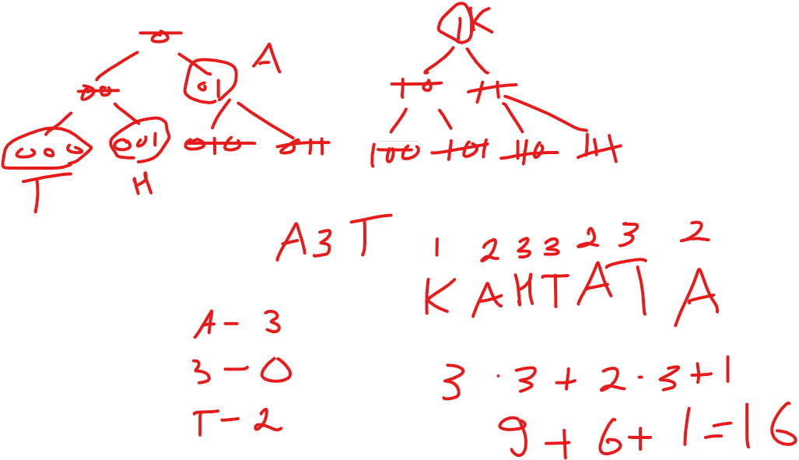

НЕ СДЕЛАЛ КОД ДЛЯ БУКВЫ З, ПОЭТОМУ А ДОЛЖНО быть 3 битным

6
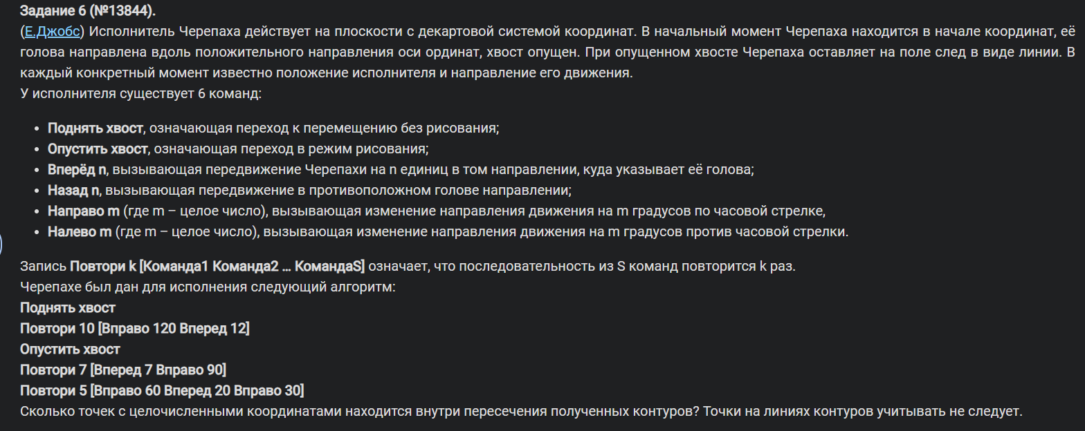

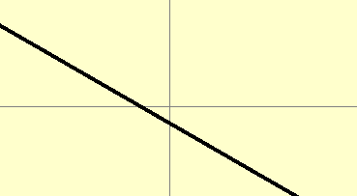
Ответ | 10

 | Сука
 | Нужно вглядываться в границы
 | Ответ: 11

11
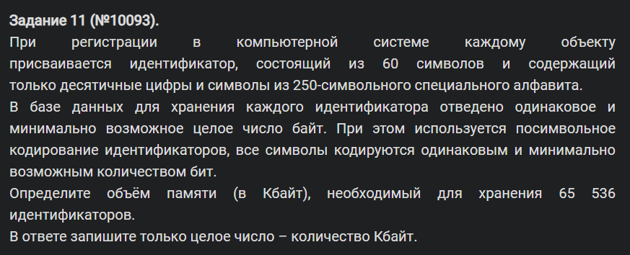

260 | 2^9 | 9 бит/символ
540 | бит | 67.5 | 68 | байт
65536 |  | 4456448 | байт
 |  | 4352 | КБ

12
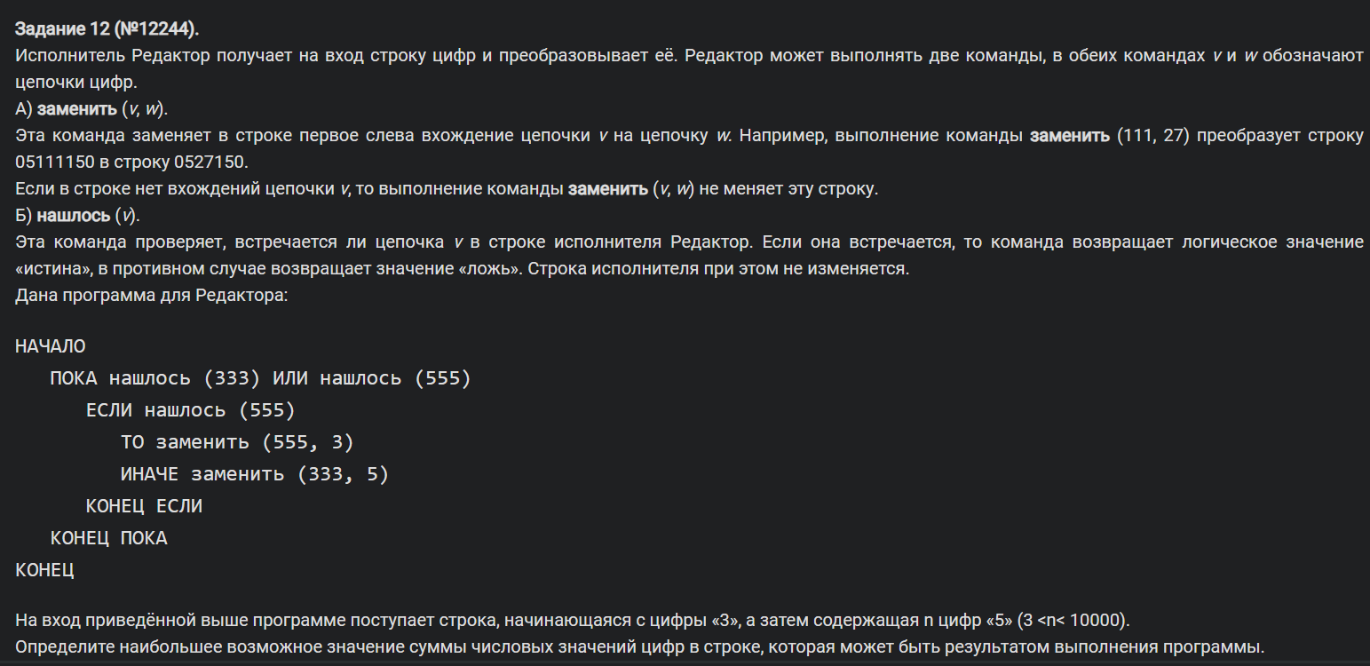

Ответ | 26

13
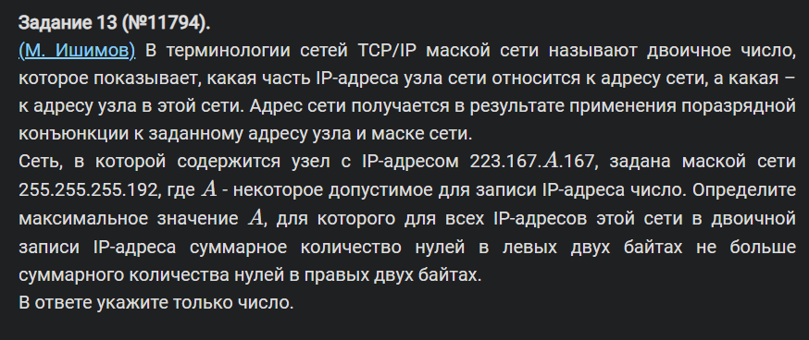

Ответ | 254

Правильный ответ | 248
ЗАБЫЛ ПРО МАСКУ ПОДСЕТИ

Итог
